App Flusk
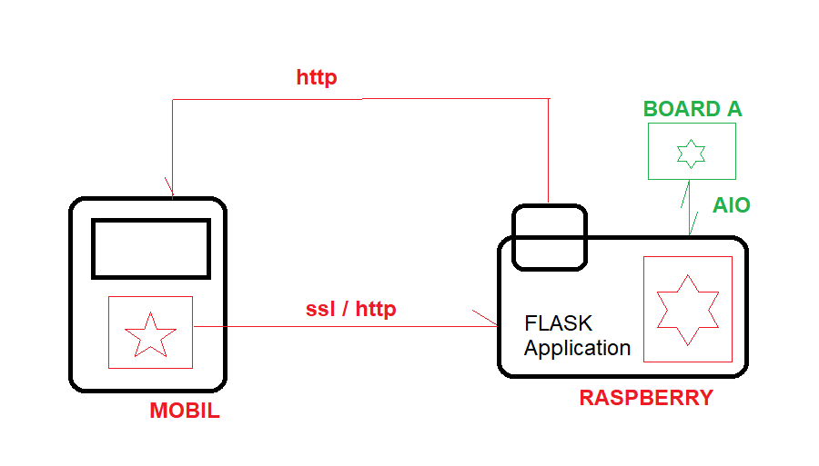
Definición del alcance y de los objetivos
Aprendizaje Python
Comunicaciones entre dispositivos
Aprendizaje Android Studio JAVA
Exploracion carro autonomo livraison

 | Mobile | Raspberry
 | Pantalla de bienvenida | Pantalla bienvenida
 | Pantalla primer aplication | Pantalla First App
 |  | Comunicacions HTTP
 |  | Comunication SSL

